Portada
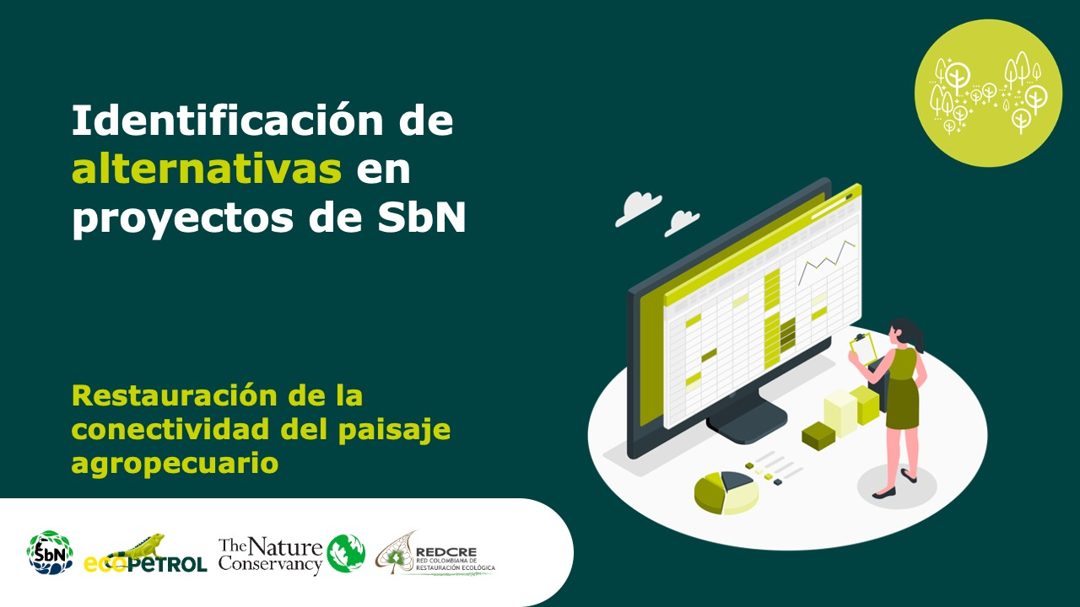
Manejo forestal sostenible comunitario – maderables

Manejo forestal sostenible comunitario – no maderables
Forma correcta: Restauración de la conectividad del paisaje agropecuari

Versión 1 | REDCRE, 2022
Versión 2 | Eejemplo adaptado por: Corporación Biocomercio Sostenible, Skaphe, 2025

Aprovechamiento PF

Alternativa: Aprovechamiento sostenible de productos forestales maderables |  | Fotografías
Definición: | Aprovechamiento sostenible: Es el uso de los recursos maderables y no maderables del bosque que se efectúa manteniendo el rendimiento normal del bosque mediante la aplicación de técnicas silvícolas que permiten la renovación y persistencia del recurso [1] Productos forestales maderables:Es la madera que se obtiene del aprovechamiento de especies leñosas, así como los productos y derivados que se obtengan de la transformación de ésta, (Decreto 1532 de 2019). [2]
Objetivo: | Aprovechar los recursos forestales de los territorios, en coherencia con la normatividad, sin deteriorar la capacidad regenerativa del bosque, mediante prácticas responsables y sostenibles.
Posibles coberturas: | Coberturas boscosas
Aislamientos perimetrales
Productos forestales maderables
Fuente: Visión Amazonía [3]
¿Cuándo aplicar? | Cuando se pretende realizar extracción de madera en bosques naturales, asegurando la regeneración y conservación de funciones ecológicas; además de cumplir con requisitos técnicos, sociales y legales establecidos por la nomatividad.
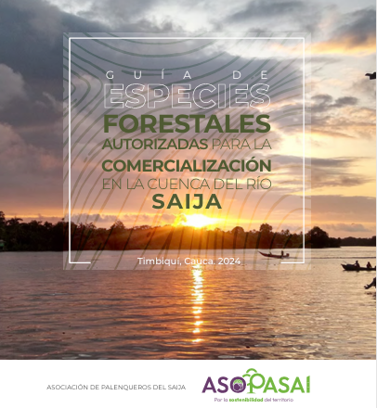
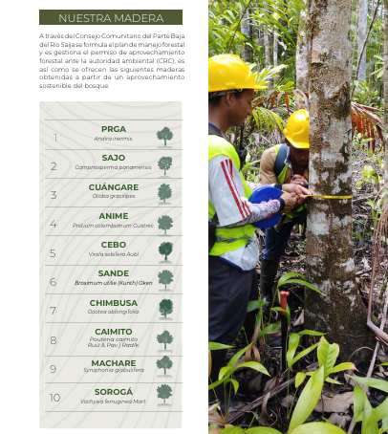
Orientaciones para su aplicación | Elaboración del Plan de Manejo Forestal, inventarios forestales, definicion de las unidades de manejo forestal (UMF) Soliciticitud de permiso de aprovechamiento ante la autoridad ambiental competente. Implementación del plan de aprovechamiento forestal y del plan silvicultural Definir el sistemas y tecnología de aprovechamiento y de transporte menor Realizar acciones de monitoreo y seguimiento Análisis de la unidad mínima rentable Comercialización de productos: madera en pie, primer grado de transformación o productos especificos Gestión de beneficios como créditos de carbono, certificaciones
Portafolio de maderas
Fuente: Asopasai, 2024 [4]
Referencias: | [1] Ministerio de Ambiente y Desarrollo Sostenible. (2022). Glosario Ambiental: Glosario de términos ambientales. Recuperado de https://www.minambiente.gov.co/wp-content/uploads/2024/08/Glosario-Ambiental..pdf [2]ONF Andina, & GGGI. (2022). Guía técnica para el manejo forestal sostenible: Desarrollo de herramientas técnicas de economía forestal a nivel nacional y subnacional. Ministerio de Ambiente y Desarrollo Sostenible; Ministerio de Agricultura y Desarrollo Rural; Embajada de Noruega. [3]Visión Amazonía. (2023, 31 de marzo). Fotografía del panel sobre nuevas oportunidades para los productos maderables del bosque [Fotografía]. Nuevas oportunidades para los productos maderables del bosque. Visión Amazonía. https://visionamazonia.minambiente.gov.co/news/nuevas-oportunidades-para-los-productos-maderables-del-bosque/ [4]Asociación de palenqueros de Saija, 2024. Guía de especies forestales autorizadas para la comercializacvión en la cuenca del río Saija. Timbiqui, Cauca.

Aprovechamiento PFNM
Alternativa: Aprovechamiento sostenible de productos forestales no maderables |  | Fotografías
Definición: | Aprovechamiento sostenible: Es el uso de los recursos maderables y no maderables del bosque que se efectúa manteniendo el rendimiento normal del bosque mediante la aplicación de técnicas silvícolas que permiten la renovación y persistencia del recurso [1] Productos forestales no maderables:Bienes de origen biológico distintos de la madera y la fauna, que se obtienen de las variadas formas de vida de la flora silvestre, incluidos los hongos, y que hacen parte de los ecosistemas naturales, (Decreto 690 de 2021). Por ejemplo: resinas, gomas, exudados, látex, semillas, hojas, fibras. . [2]
Objetivo: | Fomentar el aprovechamiento y la comercialización de productos forestales no maderables, promoviendo el uso sostenible de los recursos del bosque distintos de la madera y contribuyendo al mejoramiento de los medios de vida de las poblaciones locales
Posibles coberturas: | Cobertura boscosas
Aislamientos perimetrales
¿Cuándo aplicar? | Cuando hay un uso actual o potencial de otros productos del boque diferentes a la madera y el aprovechamiento se puede realizar, asegurando la regeneración y conservación de funciones ecológicas; además de cumplir con requisitos técnicos, sociales y legales establecidos por la nomatividad. | 
Productos a partir de aceite de Copaiba
Fuente: Vitacopabia[3]
Orientaciones para su aplicación | Solicitud del permiso de aprovechamiento y estructuración del plan de manejo forestal. Consulta ante la autoridad ambiental competente sobre la existencia de protocolos de manejo para las especies seleccionadas, en su defecto realizar los estudios técnicos o cumplir el protocolo establecido. Identificación, selección y evaluación de oferta de productos forestales no maderables Datos del aprovechamiento de la parte de interes (frutos, semillas, etc), deterinación de volumen Realizar acciones de recolección, manejo poscosecha, tranformación para la comercialización de los productos Monitoreo y seguimeinto
Referencias: | [1] Ministerio de Ambiente y Desarrollo Sostenible. (2022). Glosario Ambiental: Glosario de términos ambientales. Recuperado de https://www.minambiente.gov.co/wp-content/uploads/2024/08/Glosario-Ambiental..pdf [2]ONF Andina, & GGGI. (2022). Guía técnica para el manejo forestal sostenible: Desarrollo de herramientas técnicas de economía forestal a nivel nacional y subnacional. Ministerio de Ambiente y Desarrollo Sostenible; Ministerio de Agricultura y Desarrollo Rural; Embajada de Noruega. [3]Vitacopaiba, 2025. Productos de bioeconomía a patir de la copaiba.

Protocolo de manejo
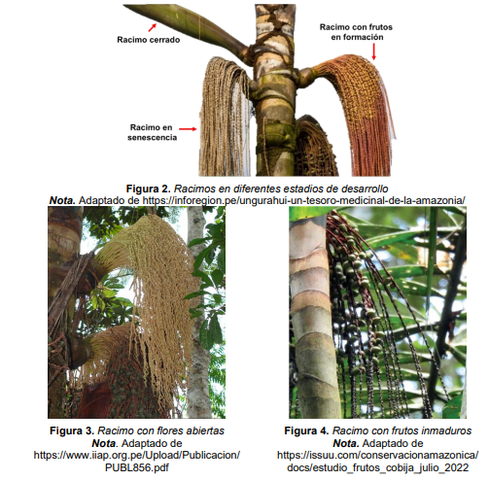
Procolo de manejo de PFNM |  | Fotografías
Definición: | Documento técnico que contiene los lineamientos para el manejo sostenible de la flora silvestre y de los productos forestales no maderables, y sirve de base para otorgar y controlar el derecho de manejo sostenible por parte de la autoridad ambiental.(1)
Objetivo: | Establecer los lineamientos técnicos, biológicos, ecológicos, productivos, sociales y culturales que orienten el manejo sostenible de la flora silvestre y sus productos no maderables, garantizando el equilibrio de los ecosistemas, la regeneración natural de las especies y la permanencia de los servicios ecosistémicos.
Posibles coberturas: | Cobertura boscosas
¿Cuándo aplicar? | Los Protocolos de Manejo de PFNM se aplican cuando se pretende realizar el aprovechamiento, uso o manejo sostenible de especies de flora silvestre o productos forestales no maderables en un área determinada, y existe un protocolo aprobado por la autoridad ambiental competente para dicha especie o grupo de especies. En estos casos, el protocolo sustituye la obligación de presentar un estudio técnico individual, dado que ya contiene los lineamientos ecológicos, silvícolas y sociales necesarios para asegurar la sostenibilidad del aprovechamiento.
Orientaciones para su aplicación | • Identificación de la especie o grupo de especies a manejar. Es necesario confirmar que exista un protocolo aprobado por la autoridad ambiental competente. Si no existe, el interesado deberá elaborar un estudio técnico que respalde la solicitud de aprovechamiento. Los protocolos aprobados establecen los parámetros de aprovechamiento, los métodos de recolección, las épocas adecuadas y las medidas para favorecer la regeneración natural. • Preparación y diagnóstico, que incluye la caracterización del área de manejo, la identificación de las poblaciones disponibles, la evaluación del estado de conservación y la participación de las comunidades locales. Esta etapa permite adaptar el protocolo a las condiciones ecológicas y socioculturales del territorio, asegurando que las prácticas sean apropiadas y que respeten los conocimientos tradicionales. • Implementación del protocolo, los actores locales deben aplicar las técnicas de manejo definidas, respetando las normas de cosecha, las cuotas máximas de extracción, los periodos de veda y las prácticas de poscosecha establecidas. Es fundamental registrar la información sobre volúmenes recolectados, sitios de aprovechamiento y condiciones del ecosistema, lo cual facilita el seguimiento por parte de la autoridad ambiental y la mejora continua de las prácticas. • Monitoreo y evaluación permanente. Este seguimiento tiene como propósito verificar la sostenibilidad del aprovechamiento, evaluar la regeneración de las especies y detectar posibles impactos negativos. Los resultados del monitoreo deben comunicarse a la autoridad competente y a las comunidades beneficiarias, de modo que puedan realizarse ajustes o actualizaciones al protocolo si se evidencia algún riesgo ecológico o social. • Capacitación técnica, la organización comunitaria y la articulación con programas de fomento a los negocios verdes o bioeconomía.
Protocolo de manejo
Fuente: Sinchi, 2024
Referencias: | (1)Ministerio de Ambiente y Desarrollo Sostenible. (2021, 24 de junio). Decreto 690 de 2021: Por el cual se adiciona y modifica el Decreto 1076 de 2015 en lo relacionado con el manejo sostenible de la flora silvestre y los productos forestales no maderable.

Acuerdos de conservación
Acuerdos de conservación |  | Fotografías
Definición: | Los acuerdos de conservación son instrumentos voluntarios de gestión ambiental y social mediante los cuales comunidades, asociaciones o propietarios rurales se comprometen a conservar, restaurar o manejar de manera sostenible los ecosistemas presentes en su territorio, a cambio de apoyo técnico, incentivos o beneficios acordados con entidades públicas o privadas. Estos acuerdos promueven la corresponsabilidad en la protección de la biodiversidad y la mejora de las condiciones de vida de las poblaciones locales (Instituto Amazónico de Investigaciones Científicas – SINCHI, s. f.; Parques Nacionales Naturales de Colombia, 2023; Fundación Ideas para la Paz [FIP], 2019).
Objetivo: | Los acuerdos de conservación tienen como fin “proteger ecosistemas estratégicos, mejorar la calidad de vida de los habitantes rurales y reducir las presiones sobre las áreas naturales protegidas mediante compromisos socioambientales voluntarios”. (3)
Posibles coberturas: | Cobertura boscosas
¿Cuándo aplicar? | Los acuerdos de conservación se aplican cuando existe la necesidad de armonizar la conservación de ecosistemas con el desarrollo productivo y social de comunidades locales, especialmente en territorios rurales con alta biodiversidad, presencia de conflictos por uso del suelo o presiones sobre áreas naturales protegidas
Firma acuerdos de conservación
Fuente: Acuerdos de Conservación para proteger el Bosque Alto Andino en Chaparral, Tolima, Abril 10, 2023
https://www.colombiasostenible.gov.co/programa/2023/04/10/firman-acuerdos-de-conservacion-para-proteger-el-bosque-alto-andino-en-chaparral-tolima/
Orientaciones para su aplicación | Planificación predial: Se realiza un diagnóstico inicial del predio o territorio, identificando las áreas de conservación, uso productivo, fuentes hídricas y amenazas. En esta etapa se conversa con los propietarios o comunidades para definir los objetivos del acuerdo. Determinación de acciones: Con base en el diagnóstico, se acuerdan las acciones de conservación, restauración o producción sostenible (por ejemplo: mantener cobertura boscosa, sembrar árboles nativos, proteger rondas hídricas o implementar sistemas agroforestales). Suscripción del acuerdo: Se firma el documento entre la comunidad, productor o familia y la entidad acompañante (autoridad ambiental, ONG o programa). Allí se definen compromisos, responsabilidades, beneficios y la vigencia del acuerdo. Acompañamiento e implementación: La entidad técnica brinda apoyo para ejecutar las acciones acordadas: entrega de insumos, asistencia técnica, capacitación y seguimiento a las prácticas sostenibles. Monitoreo y seguimiento: Se evalúa periódicamente el cumplimiento de los compromisos y los resultados obtenidos (cobertura conservada, áreas restauradas, mejora en producción sostenible). Los resultados se usan para ajustar o renovar el acuerdo. Evaluación y retroalimentación: Se revisan los avances con la comunidad y la entidad, destacando logros, dificultades y aprendizajes. Esta evaluación permite mejorar la gestión del territorio y fortalecer nuevos acuerdos. | 
Referencias: | (1) Fundación Ideas para la Paz [FIP]. (2019). Acuerdos de conservación: una herramienta de construcción de paz ambiental. Bogotá, Colombia. Recuperado de https://storage.ideaspaz.org/documents/FIP_NE_AcuerdosConservacion.pdf (2) Instituto Amazónico de Investigaciones Científicas – SINCHI. (s. f.). Acuerdos de conservación: una herramienta para la sostenibilidad. Leticia, Colombia. Recuperado de https://sinchi.org.co (3) Parques Nacionales Naturales de Colombia. (2023). Acuerdos de conservación con comunidades: una pieza clave en la gestión de Parques Nacionales Naturales de Colombia. Recuperado de https://www.parquesnacionales.gov.co

Restauración
Restauración |  | Fotografías
Definición: | Conjunto de acciones encaminadas a recuperar y restablecer la estructura, composición, diversidad y dinámica de un ecosistema degradado o transformado, con el fin de que recupere su funcionalidad y capacidad de proveer bienes y servicios ecosistémicos [1].
Objetivo: | Implementar acciones integrales para la recuperación de la estructura, función y composición de los ecosistemas forestales degradados, en coherencia con los planes de manejo, la ordenación forestal y los objetivos de conservación y producción sostenible.[2]
Posibles coberturas: | Cobertura boscosas
¿Cuándo aplicar? | Se aplica en el marco de un MFS cuando: El plan de manejo forestal identifica áreas degradadas que afectan la sostenibilidad del aprovechamiento; Se busca cumplir obligaciones legales derivadas de licencias, permisos o compensaciones ambientales (Ley 99 de 1993, art. 31); El ecosistema presenta pérdida significativa de cobertura forestal, erosión, disminución de biodiversidad o servicios ecosistémicos; Se desarrollan proyectos de compensación por pérdida de biodiversidad o emisiones de carbono.[3] | 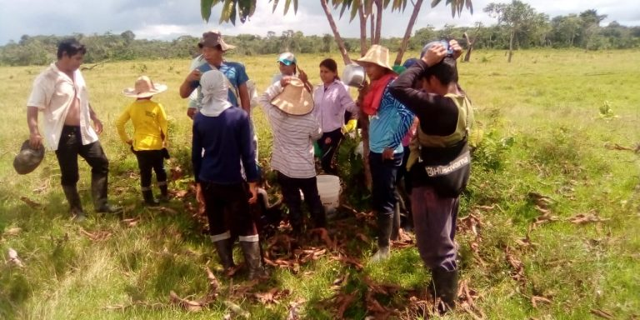
Restauración
Fuente: Visión Amazonía [4]
Orientaciones para su aplicación | Realizar diagnóstico Definir áreas prioritarias para restauración, preferiblemente apoyados en sistemas de información geográfica Definir objetivos de restauración Determinar tipo de restauración y alinearla con el plan de manejo forestal Seleccionar las especies a utilizar los arreglos espaciales y silvícolas (densidad, mezcla, sucesión). Realizar las acciones de implementación de la restauración: aislamientos, siembras, mantenimiento, seguimiento, entre otros. Monitoreo y seguimiento Capacitación y asistencia técnica
Referencias: | [1] Ministerio de Ambiente y Desarrollo Sostenible. (2022). Glosario ambiental: Glosario de términos ambientales [PDF]. https://www.minambiente.gov.co [2] Ministerio de Ambiente y Desarrollo Sostenible. (2015). Lineamientos para la restauración ecológica en Colombia. Bogotá: MADS. https://www.minambiente.gov.co. [3]Decreto 1076 de 2015; Ley 1930 de 2018; Conpes 4021 de 2020 [4] Visión Amazonía. (2021, 5 de mayo). Fotografía del proyecto de bosques de alimentos y restauración en comunidades indígenas amazónicas [Fotografía]. Bosques de alimentos, restauración y seguridad alimentaria para las comunidades indígenas de la Amazonía. Visión Amazonía. https://visionamazonia.minambiente.gov.co/news/bosques-de-alimentos-restauracion-y-seguridad-alimentaria-para-las-comunidades-indigenas-de-la-amazonia/

Enriquecimiento
Alternativa: Enriquecimiento forestal |  | Fotografías
Definición: | Es una técnica para la promoción de la regeneración de los bosques, por medio del establecimiento de especies de interés ecológico, sociocultural o comercial, obtenidas a través de procesos de propagación de semillas en viveros o recolectadas en bancos planturales previamente identificados [1].. | 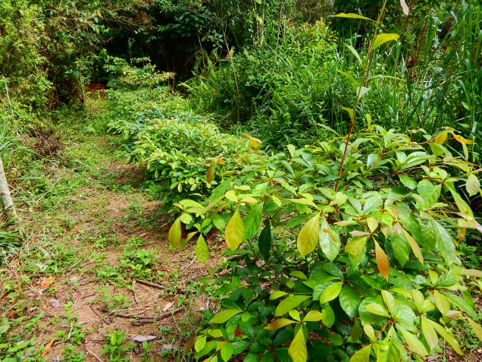 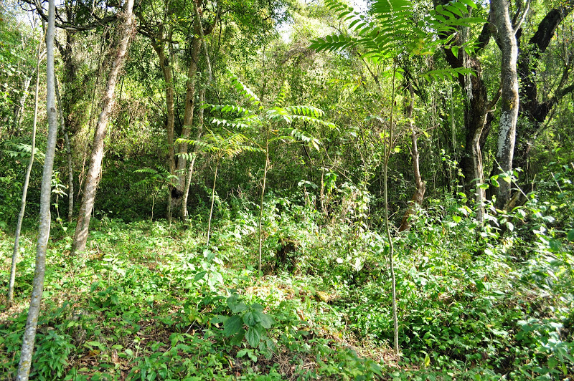
Objetivo: | Mejorar la estructura y composición de bosques intervenidos dominados por especies pioneras o secundarias, garantizando su funcionalidad y el suministro de bienes y servicios ecosistémicos
Posibles coberturas: | Bosques secundarios, rastrojos, matorrales o barbechos
¿Cuándo aplicar esta tecnica? | Cuando se quiere mejorar la estructura
Orientaciones para su aplicación | Para el diseño e implementación de la alternativa, tenga en cuenta: (a) Seleccione especies integrando criterios socioecológicos, la disponibilidad de plántulas para la reforestación y las características del bosque a enriquecer. (b) Propague el material vegetal necesario, en viveros transitorios o permanentes. (c) Antes de plantar los individuos, selecciones los sitios y realice una limpieza del suelo y la vegetación existente para evitar competencia con otras especies, garantizando la disponibilidad de luz suficiente para el crecimiento de las plántulas, (d) Plante, fertilice y haga mantenimiento permanente. [1]. Si el interés es un enriquecimiento con fines comerciales, se deben realizar labores silviculturales para garantizar el desarrollo y calidad de la madera que se busca obtener [2].
 | Selección de especies: Considere intereses, conocimientos y necesidades de las comunidades en la selección de las especies a incorporar. Tenga en cuenta que sean especies nativas, con alta disponibilidad de semillas o plántulas en la región. Conozca su historia de vida, umbrales ecológicos y limitantes para su desarrollo [2]. | Imágenes de un proceso de enriquecimiento de bosques secundarios en el departamento del Guaviare (Fuente: Garzón-Yepes NV, 2014)
Referencia: | [1]. Günter, S., Weber, M., Stimm, B. & Masandl, R. (Edts.) (2011). Silviculture in the tropics. Springer +Bussiness Media, New York. 559 p. [2]. Armién L, Szejner M, Emanuelli P, Mila, F, Duarte E & Vergara L. (2015). Enriquecimiento forestal con especies nativas en áreas con matorrales de la cuenca hidrográfica del Canal de Panamá. Panamá: REDD/CCAD-GIZ.

Tomado de: REDCRE, 2022. Identificación de alternativas en proyectos de SbN. Restauración de ecosistemas forestales

Conservación
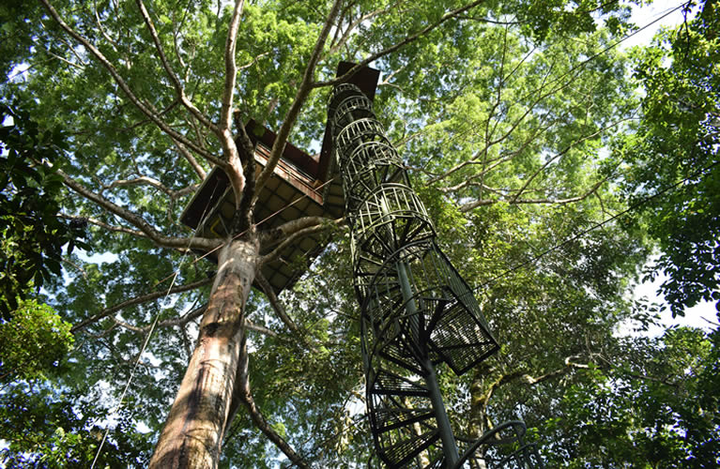
Conservación |  | Fotografías
Definición: | Área de conservación: Espacio geográfico claramente definido, reconocido, dedicado y gestionado, mediante medios legales u otros medios efectivos, para lograr la conservación a largo plazo de la naturaleza y los servicios ecosistémicos asociados, así como los valores culturales que de ellos dependen.[1]
Objetivo: | Conservar la biodiversidad y los servicios ecosistémicos, manteniendo y/o restaurando la funcionalidad ecológica de los ecosistemas
Posibles coberturas: | Cobertura boscosas
Rerserva Natural Paway
Fuente: Encuentralo en Putumayo [2]
¿Cuándo aplicar? | Se aplica cuando el Plan de Manejo Forestal identifica ecosistemas estratégicos que requieren protección; cuando la comunidad reconoce áreas prioritarias para la conservación; cuando se detectan zonas de provisión de servicios ecosistémicos críticos o porque hace parte de la mitigación de los impactos de actividades extractivas, conforme a lo establecido en licencias o permisos ambientales
Orientaciones para su aplicación | Identificar y caracterizar zonas de alto valor de conservación (biodiversidad, servicios ecosistémicos, conectividad). Definir la figura de conservación Revisar requisitos legales y técnicos para su declaratoria. Articular con el Plan de Manejo Forestal Definir actividades permitidas, restringidas y prohibidas. Gestionar la declaratoria y formalización Garantizar participación de las comunidades en la delimitación y acuerdos de manejo. Implementar planes de manejo para la figura de conservación. Acceso a incentivos económicos por conservación o programas de pago por servicios ambientales (PSA).
Referencias: | [1]Ministerio de Ambiente y Desarrollo Sostenible. (2012). Política Nacional para la Gestión Integral de la Biodiversidad y sus Servicios Ecosistémicos. MADS. https://www.minambiente.gov.co [2] Encuéntralo en Putumayo. (s.f.). Fotografía de la Reserva Natural Paway [Fotografía]. Reserva Natural Paway. Encuéntralo en Putumayo. https://www.encuentraloenputumayo.com/empresas/reserva-natural-paway/

Monitoreo
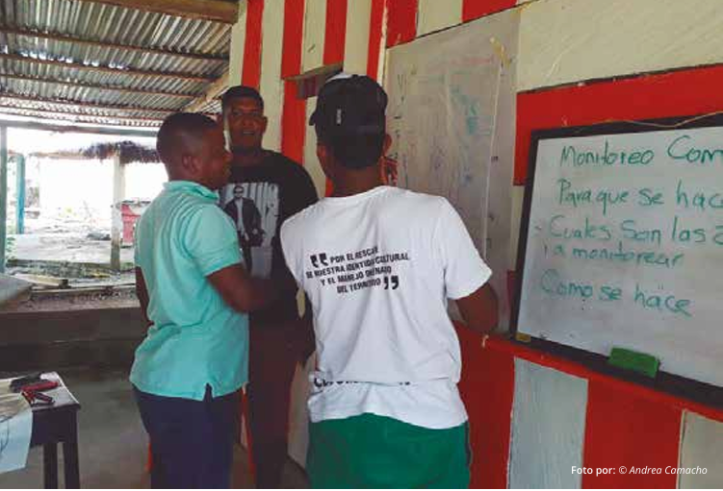
Monitoreo |  | Fotografías
Definición: | El monitoreo comunitario participativo es el proceso mediante el cual comunidades locales, con apoyo de instituciones y aliados, recopilan, analizan y reportan información sobre el estado y cambios en sus recursos naturales, integrando conocimientos locales y técnicos para la gestión adaptativa de los ecosistemas.[1]
Objetivo: | Fortalecer las capacidades de las comunidades para generar y utilizar información confiable para la toma de decisiones en relación con el manejo forestal sostenible y articulación con otras instancias de monitoreo de bosques.
Posibles coberturas: | Cobertura boscosas
¿Cuándo aplicar? | En áreas donde se implementa el plan de manejo forestal o donde se realizan acciones de manejo forestal sostenible.
Monitoreo Comunitario
Fuente: Camacho, A, 2018 [2]
Orientaciones para su aplicación | Diseñar participativamente el plan de monitoreo (objetivos, variables, métodos, periodicidad). Capacitar a la comunidad en protocolos de monitoreo (GPS, mediciones forestales, fotomonitoring). Recolectar y analizar datos en conjunto con la comunidad Generar reportes y retroalimentación. Integrar la información con otras instancias de monitoreo forestal. Usar los resultados para ajustar prácticas de manejo y conservación.
Referencias: | [1] Ministerio de Ambiente y Desarrollo Sostenible, IDEAM, & ONU-REDD. (2018). Propuesta de lineamientos para el monitoreo comunitario participativo en Colombia y su articulación con el Sistema Nacional de Monitoreo de Bosques. MADS. [2] Camacho, A. (2018). [Monitoreo comunitario] [Fotografía]. En A. Yepes, C. F. Arango, E. Cabrera, J. J. González, G. Galindo, A. P. Barbosa, D. Urrego, P. Tobón, A. Suárez, & A. Camacho, Propuesta de lineamientos para el monitoreo comunitario participativo en Colombia y su articulación con el Sistema Nacional de Monitoreo de Bosques (p. 101). Instituto de Hidrología, Meteorología y Estudios Ambientales – IDEAM; Ministerio de Ambiente y Desarrollo Sostenible; Programa ONU-REDD Colombia.

